Sheet1
文化建设预算清单

序号 | 名称 | 长（m) | 宽（m) | 工艺 | 数量 | 单位 | 单价最高限价 | 总价 | 备注
1 | 人员公示栏 | 3.76 | 1.12 | PVCuv2cm+pvc喷漆厚度2cm+亚克力字9cm厚度2cm+磁吸照片15cm*22cm+1cm厚度 墙体背景灰色漆面 | 4.2112 | 平方 | 850 |  | 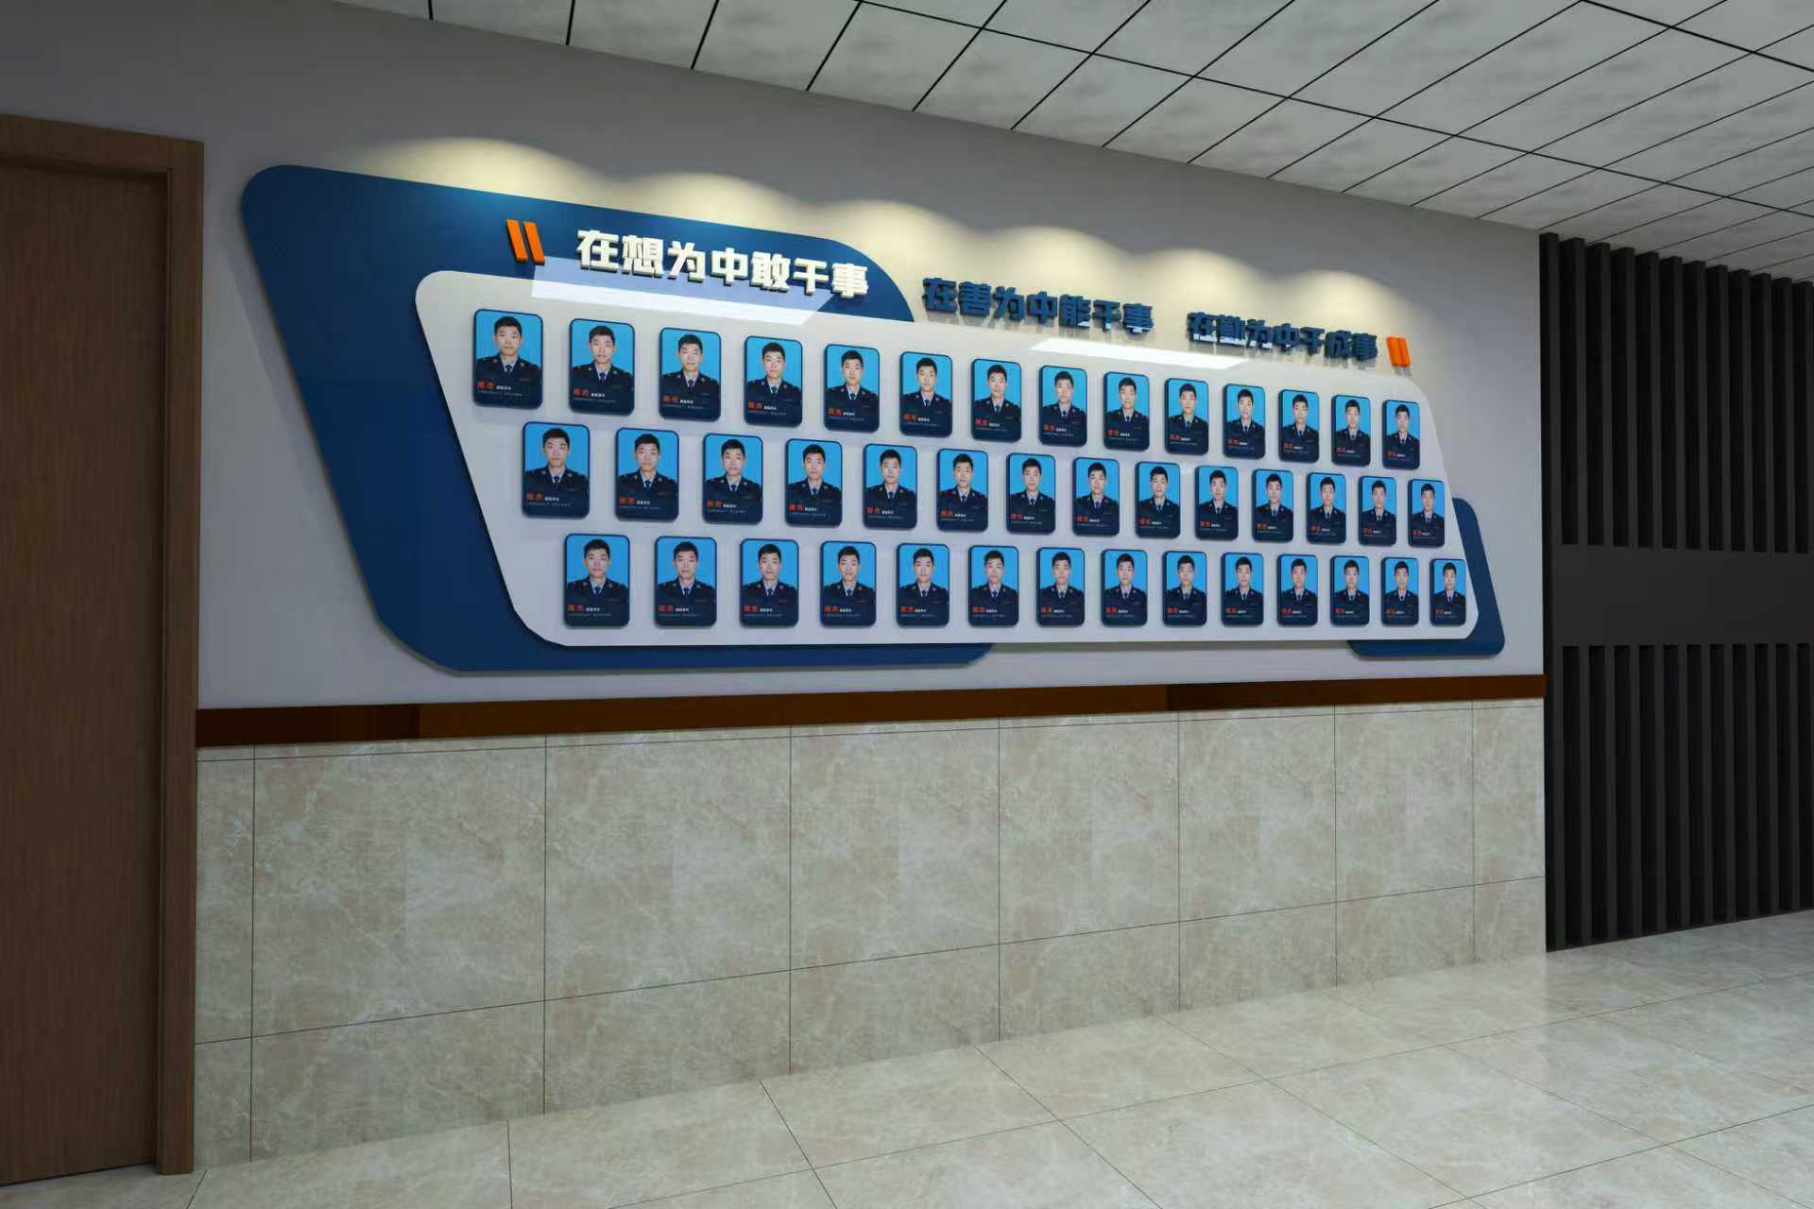
2 | 16个字形象墙 | 0.23 | 0.23 | 红色面板亚克力 字围边铝材烤漆封边，厚度40mm 墙体背景灰色漆面 | 368 | cm | 8 |  | 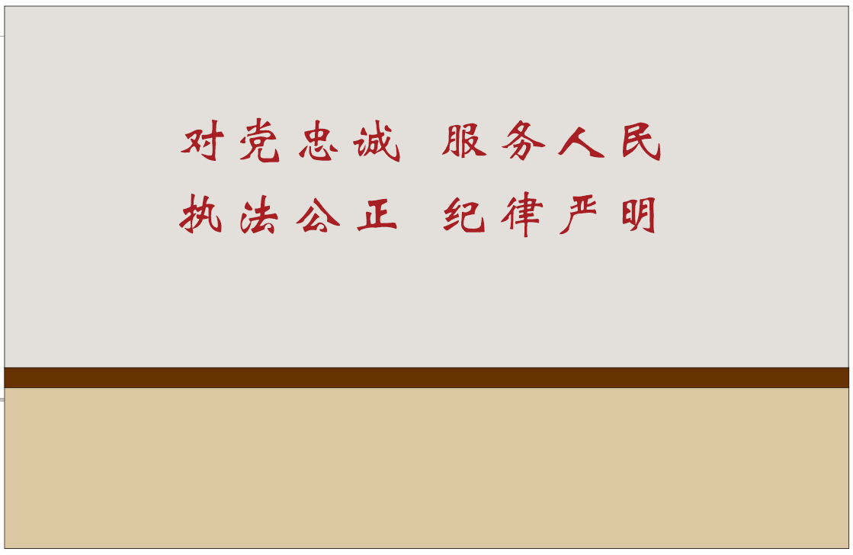
3 | 简介 | 3.15 | 0.85 | pvcuv+亚克力字体uv背喷3cm字+5cm +局部叠层+照片40cm*80cm+蓝色简介120cm*85cm 墙体背景灰色漆面 | 2.6775 | 平方 | 420 |  | 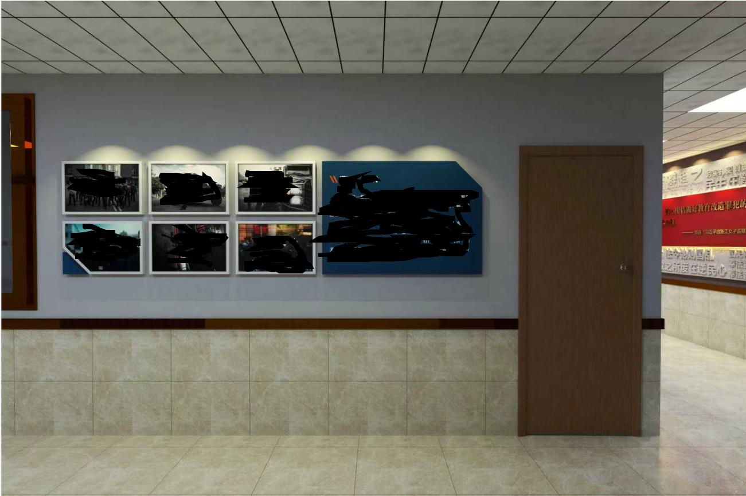
4 | 大厅形象墙(白） | 6.9 | 1.8 | 白色部分：pvc打底+2cmpvc字厚度+5cmpvc字厚度+8cmpvc字厚度+整体 字体规格大小21+9.5+12+16+14+18+8+18.5+37+11+15单位cm 真实漆喷涂 墙体背景浅咖色漆面 | 12.42 | 平方 | 720
5 | 运输 |  |  |  | 3 | 次 | 240
6 | 安装 |  |  |  | 1 | 批 | 1800
7 | 红色背景板 | 4.7 | 0.75 | 木工板基层打底、石膏板封面 303石膏及腻子基层、含砂墙、漆面调色水晶字11cm+不锈钢面板+灯带 | 1 | 项 | 2700 |  | 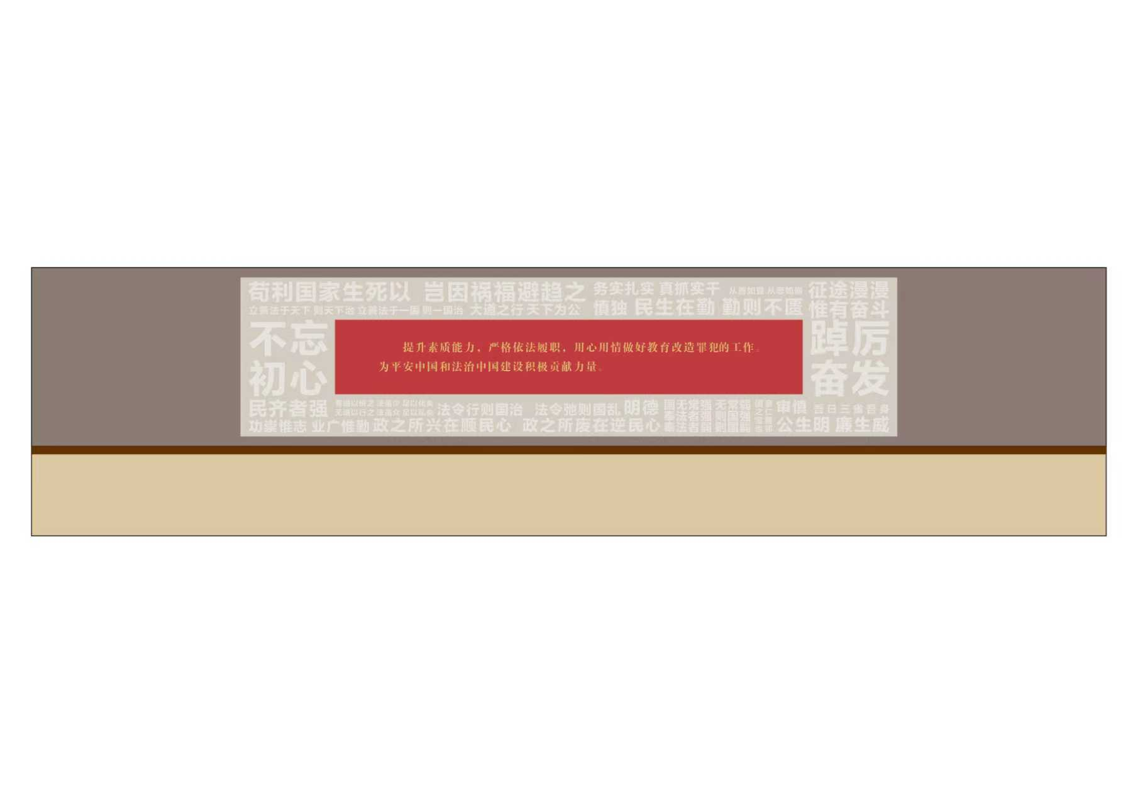
8 | 上述四面墙体墙面上漆灰色+浅咖色 |  |  | 漆面调色+滚涂 | 1 | 项 | 600
合计

